Configuracoes
Token: | COLOQUE SEU TOKEN AQUI

Consultas:

Como funciona?

A planilha faz consultas na API (Application Programming Interface) do CNPJ.ws que é uma base de dados de informações públicas de empresas brasileiras. Você pode fazer consultas gratuitas mas limitado a 3 consultas por minuto, caso precise de mais velocidade você pode comprar um token de acesso no nosso site: www.cnpj.ws

Instruções

1 - Ao abrir a planilha você deve habilitar as Macros clicando no botão "Habilitar Conteúdo":

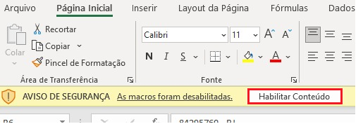

2 - Para pesquisar basta preencher com o CNPJ da empresa na coluna CNPJ (na planilha "Consultas") e depois clicar no botão acima "Consultar/Atualizar":

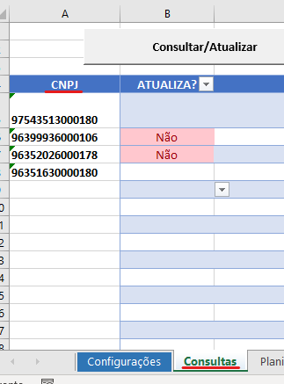

Observações

Se você preencher o campo "Atualiza?" como "Não" esse CNPJ não será consultado.
O Excel interrompe o processamento quando encontrar uma linha com a coluna CNPJ vazia.
Caso aconteça algum erro durante o processamento o Excel irá preencher a coluna "Status" com o erro que foi retornado.

